FORMATO GQ-016
PROPUESTA DE MEJORA | PROPUESTA DE MEJORA O INNOVACIÓN |  |  |  | REGISTRO
 |  |  |  |  | COPIA CONTROLADA
 |  |  |  |  | COD GQ-016-R | VERSION 0,5
 |  |  |  |  | FECHA 18-mar-21 | PAGINA 1 DE 1

Nombre de la propuesta: | REQUERIMIENTO EN EL APLICATIVO LCCA MODULO LLAMADAS DE SERVICIOS
Nombre de la persona o equipo que genera la PM: | Dahiana Riaño Amaya

SITUACIÓN INICIAL |  |  | SITUACIÓN FINAL
La adecuación actual del modulo ( filtros de búsqueda, orden de los datos, almacenamiento de información ) esta causando retrasos en las actividades diarias ejecutadas mediante este modulo, se proponen una serie de mejoras que permitirán ejecutar el proceso de forma mas ágil. |  |  | Se solicita integración de las siguientes mejoras al modulo llamadas de servicios desarrollado en el Aplicativo LCCA. 1.AGENDA: en el espacio de agendamiento se requiere el nombre del suscriptor en vez del nombre del supervisor para la facilidad de identificar el nombre del cliente y a quien fue agendado, dicha necesidad para cambio de fecha y control de notas de cierre. dado a que como la tenemos hasta el día de hoy bebo buscar ID de llamada en filtrado para reconocer de que cliente están hablando una por una. 2.CERRADO: En el espacio de casos cerrado deseo habilitar la opción de poder pegar y copiar las notas decir para tener mas presión en el informe que se envía a diario a los coordinadores, es decir pasar las notas tal cual como las deja el técnico de l a garantía, ya que como está la actual debo escribir palabra por palabra en el informe porque no me deja copiar notas de cierre 3. HISTORIA POR CLIENTE: En esta parte desea habilitar un espacio donde evidenciemos si el cliente tuvo más de 2 garantías y los motivos del porque ya que solo me registra las llamas peor no los motivos, las notas de cierra de las visitas anteriores. Ejemplo son clientes con 2 visitas cada uno se evidencia la cantidad pero no puedo mirar la primera garantía por que se generó solo la ultima 4. VISITAS CERRADAS: También se nota la necesitada de poder habilitar la opción de filtrar las fechas de cierre que los pueda ver solo por día no todo el listado de las visitas cerradas anterior mente, para así tener mejor maneja a la hora de pasa la información al informe final diario. ejemplo: solo deseo poder filtrar el día 03-03-22 y salen todos los de los meses y días anteriores si poder filtrarlos Se relacionan imágenes para ilustración del requerimiento.

FOTO O DIBUJO INICIAL |  |  | FOTO O DIBUJO FINAL
1. AGENDA: 2. CERRADO: 4. VISITAS CERRADAS: |  |  | 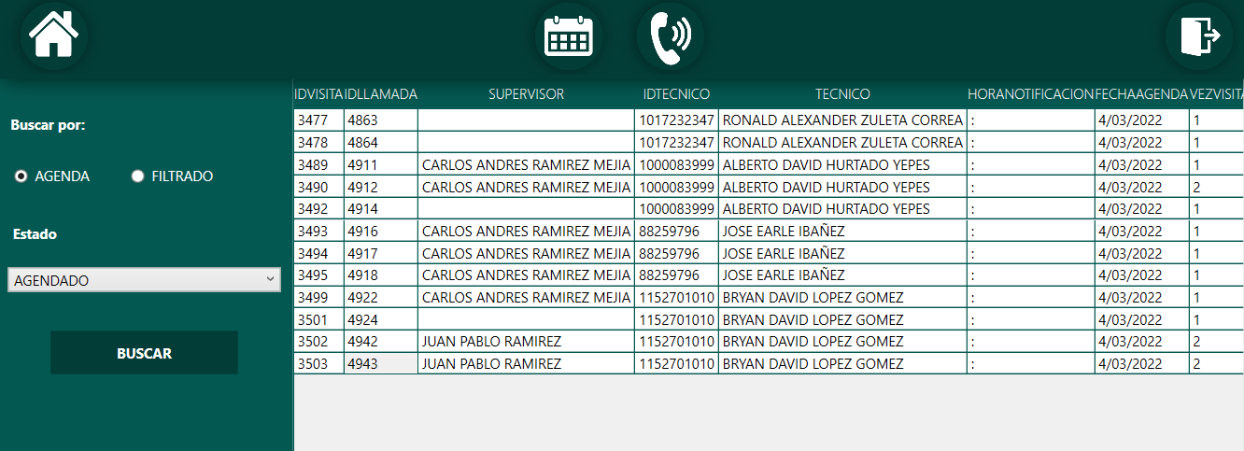 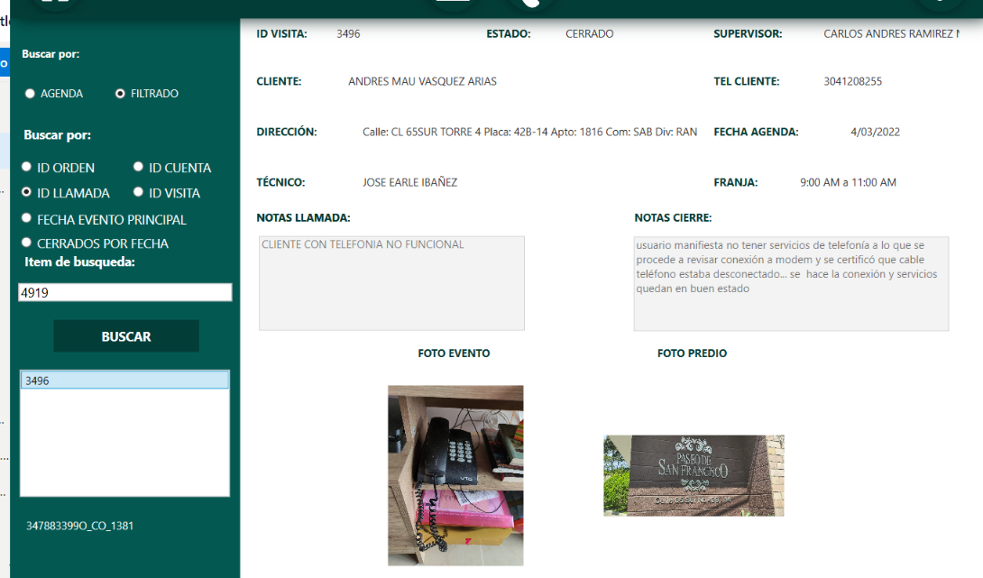 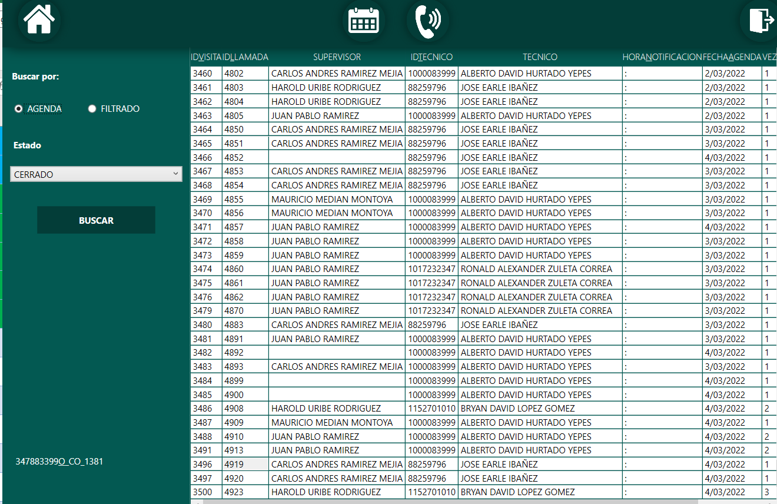 1. AGENDA: 2. CERRADO: 4. VISITAS CERRADAS:

Objetivo: | Agilizar el proceso de llamadas de servicio ejecutado en el proyecto.
Alcance: | Propuesta aplicable al proyecto CLARO
Requerimientos: | Se requiere desarrollo e integración de las propuestas al modulo por parte del área de TI.

Elaborado por: Coordinadora Sistemas Integrados de Gestión Natalia Lopez Marin |  | Revisado por: Dirección de I+D Marlon Alberto Hernández Arboleda |  | Aprobado por: Director de procesos Walter Jimenez

